Sheet1
Req

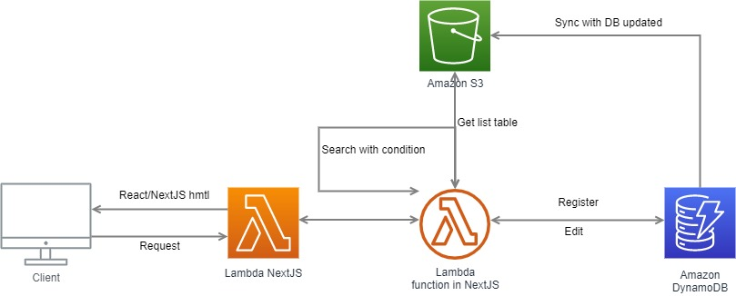
 | Tổng thể follow

 |  | Khi client truy cập vào hệ thống, sẽ tự động lấy data từ S3 với thông tin được đồng bộ từ DynamoDB. Khi search có điều kiện thì sẽ xử lý ở NextJS để filter ra kết quả chính xác (không chắc chắn vì nếu lượng bản ghi lớn thì không hợp lý)
 |  | Nếu client có action nào liên quan đến thêm, sửa xóa. Lambda sẽ truy cập vào dynamoDB để thực hiện các thay đổi, khi thực hiện xong -> tự động đồng bộ với S3. Để khi client get lại danh sách dữ liệu thì không bị sai lệch

 | Giao diện FE

 |  | List data | Các trường order, order status, order day, startDate có thể sort theo A-Z hoặc Z-A
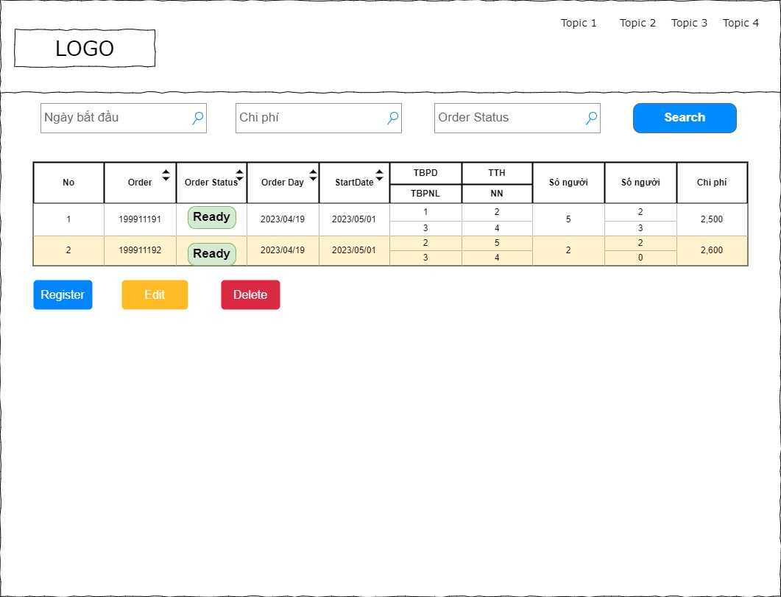

 |  | Update data

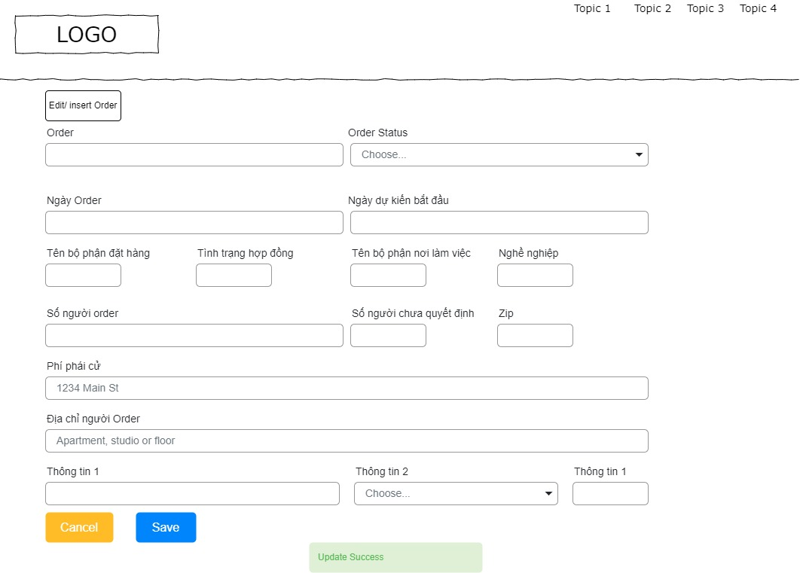

 | Thiết kế BE

 |  | JSON item

 |  | { "orderNumber": "", "orderStatus": "", "orderDay": "", "estimateStartDate": "", "orderDepartment": "", "contractStatus": "", "workplaceDepartment": "", "career": "", "numPeopleOrder": "", "numPeopleUndecided": "", "numPeopleUndecided2": "", "fee": "", "addressOrder": "", "info1": "", "info2": "" }

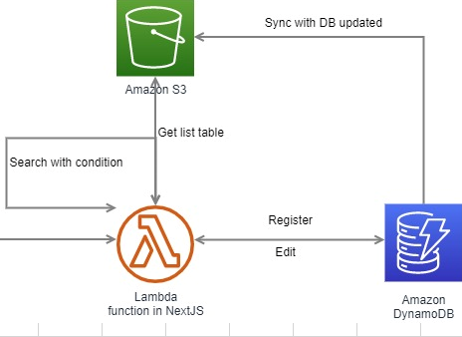
 |  | Search data

 |  | Khi search data. Hệ thống gọi vào S3 để lấy ra file json. Sau đó nếu có thêm điều kiện search thì thực hiện filter và trả ra kết quả.

 |  | Insert
 |  | add bản ghi mới vào DynamoDB theo thông tin nhập vào. Khi dynamoDB thực hiện thành công thì trả về kết quả. Cùng với đó sẽ đồng bộ với S3. Để file data search không bị sai lệch

 |  | Update

 |  | Lấy data chi tiết từ DynamoDB. Cập nhật giống như insert

